Blad1
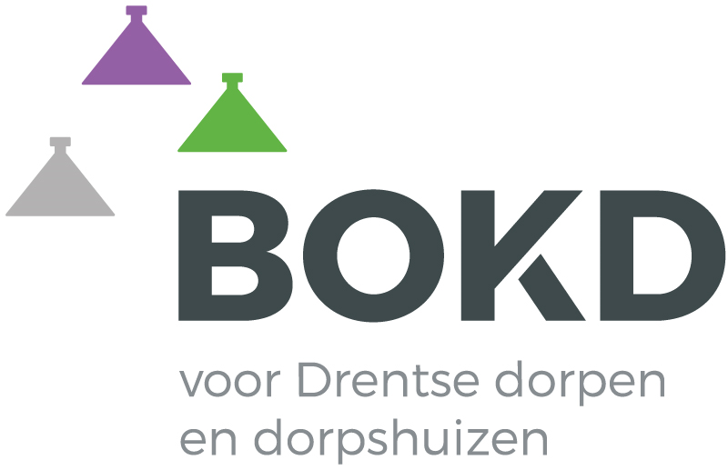
Overzicht bijdragen BZK aan gemeentefonds Drenthe 2021
Aa en Hunze | € 9,944
Assen | € 39,322
Borger-Odoorn | € 10,643
Coevorden | € 16,063
De Wolden | € 9,191
Emmen | € 56,910
Hoogeveen | € 29,263
Meppel | € 17,999
Midden Drenthe | € 13,578
Noordenveld | € 13,801
Tynaarlo | € 13,571
Westerveld | € 7,839

 | € 238,123

